Sheet1
新鑫 公司 6 月度物资申购（采购）计划表-上旬
 | 编制单位： |  |  |  | 计划编号： |  | 编制日期：
物资编码 | 物资名称 | 规格型号 | 计量单位 | 本年度计划消耗定额 | 本期需求计划数量 |  |  | 预计采购单价 | 预计采购金额（万元） | 运输方式（空运/海运） | 要求现场交货日期 | 备注
 |  |  |  |  |  | 国内采购数量 | 境外自采数量 |  |  |  |  |  | 计划提报部门
1109010263 | 方管（镀白锌）квадрат төмөр | 40mm×60mm（壁厚1.3mm、6m长） | 根 |  | 50 | - | 50.00 |  |  |  | 2025-06-20 | 井口应急物资库，加急 | 生产协力中心 肖志国
1109010264 | 屋面板 сэндвич | 150mm厚岩棉夹芯板（0.96m宽×长4.5米） | 块 |  | 20 | - | 20.00 |  |  |  | 2025-06-20 | 井口应急物资库，加急 | 生产协力中心 肖志国
1109010265 | 山墙板 сэндвич (дээвэр хана) | 岩棉板150mm（防火）0.96cm×400cm | 块 |  | 26 | - | 26.00 |  |  |  | 2025-06-20 |  | 生产协力中心 肖志国
1109010266 | 外墙板 сэндвич (гадна хана) | 岩棉板150mm（防火）0.96cm×350cm | 块 |  | 118 | - | 118.00 |  |  |  | 2025-06-20 |  | 生产协力中心 肖志国
1109010267 | 屋面板 （顶面红）сэндвич ( дээд нүүр улаан ) | 岩棉板150mm（防火）0.96cm×625cm | 块 |  | 120 | - | 120.00 |  |  |  | 2025-06-20 |  | 生产协力中心 肖志国
1109010268 | 内墙板 （隔板）дотор хана (туслах хавтан) | 岩棉板100mm（防火）0.96cm×300cm | 块 |  | 315 | - | 315.00 |  |  |  | 2025-06-20 |  | 生产协力中心 肖志国
1109010269 | 扣槽 сэндвичний хүрээ төмөр | 150mm厚 | m |  | 200 | - | 200.00 |  |  |  | 2025-06-20 |  | 生产协力中心 肖志国
1109010270 | 扣槽 сэндвичний хүрээ төмөр | 100mm厚 | m |  | 900 | - | 900.00 |  |  |  | 2025-06-20 |  | 生产协力中心 肖志国
1109010271 | 封边角铁 булан төмөр | 60mm*60mm | m |  | 1200 | - | 1,200.00 |  |  |  | 2025-06-20 |  | 生产协力中心 肖志国
1109010271 | 塑料行线槽 хуванцар кабель далдлагч | 白色 XC-100mm*30mm | m |  | 260 | - | 260.00 |  |  |  | 2025-06-20 |  | 生产协力中心 肖志国
1109010272 | 塑料行线槽 хуванцар кабель далдлагч | 白色 XC-80mm*30mm | m |  | 1100 | - | 1,100.00 |  |  |  | 2025-06-20 |  | 生产协力中心 肖志国
1109010047 | 外脊瓦 | 红色 见图片 | m |  | 70 | - | 70.00 |  |  |  | 2025-06-20 |  | 生产协力中心 肖志国
1109010273 | 顶板连接防水压条 ус нэвтэрдэггүй даралтын тууз |  | m |  | 1000 | - | 1,000.00 |  |  |  | 2025-06-20 |  | 生产协力中心 肖志国
1109010274 | 顶板封板 | 150mm厚 | m |  | 180 | - | 180.00 |  |  |  | 2025-06-20 |  | 生产协力中心 肖志国
1109010058 | 红砖 улаан тоосго | 24cm×12cm×6cm（长宽高) | 块 |  | 15000 | - | 15,000.00 |  |  |  | 2025-06-20 | 井口应急物资库，加急 | 生产协力中心 肖志国
0102020016 | 石油醚 газрын тосны эфир | 60-90 | ml |  | 2500 | - | 2,500.00 |  | 0 |  | 2025-06-20 | 物资设备部 | 物资设备部 刘天助
0703010740 | UPS不间断电源 UPS-ын тасалдалгүй тэжээлийн хангамж | 山特C3K/2700w | 套 |  | 1 | - | 1.00 |  |  |  | 2025-06-20 | 物资设备部 | 物资设备部 刘天助
901010166 | 红BV线 BV улаан утас | BV-4 | m |  | 100 | - | 100.00 |  |  |  | 2025-06-20 |  | 生产协力中心 肖志国
901010167 | 蓝BV线 BV цэнхэр утас | BV-4 | m |  | 100 | - | 100.00 |  |  |  | 2025-06-20 |  | 生产协力中心 肖志国
901010168 | 黄绿色BV地线 BV шар ногоон утас | BV-4 | m |  | 100 | - | 100.00 |  |  |  | 2025-06-20 |  | 生产协力中心 肖志国
901010169 | 红BV线 BV улаан утас | BV-2.5 | m |  | 200 | - | 200.00 |  |  |  | 2025-06-20 |  | 生产协力中心 肖志国
901010170 | 蓝BV线 BV цэнхэр утас | BV-2.5 | m |  | 100 | - | 100.00 |  |  |  | 2025-06-20 |  | 生产协力中心 肖志国
1106010078 | 86明装插座盒 | 明装盒 | 个 |  | 10 | - | 10.00 |  |  |  | 2025-06-20 |  | 生产协力中心 肖志国
1106010083 | 集成灯 дөрвөлжин гэрэл | 600mm*600mm | 盏 |  | 25 | - | 25.00 |  |  |  | 2025-06-20 |  | 生产协力中心 肖志国
703010778 | 照明配电箱 гэрэлтүүлгийн самбар | PZ30-JJMZ-20、明装 | 个 |  | 1 | - | 1.00 |  |  |  | 2025-06-20 |  | 生产协力中心 肖志国
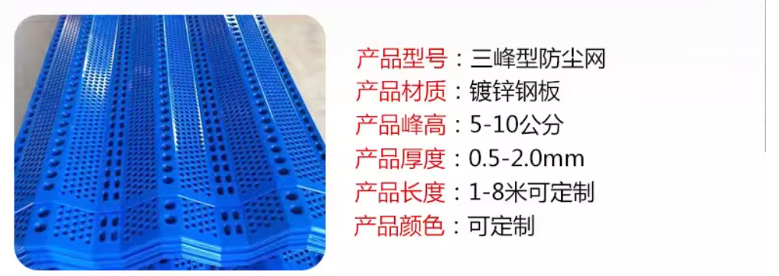
1107010066 | 发泡胶 хөөс |  | 支 |  | 160 | - | 160.00 |  |  |  | 2025-06-20 |  | 生产协力中心 肖志国
1107010001 | 密封胶 силкон |  | 支 |  | 70 | - | 70.00 |  |  |  | 2025-06-20 |  | 生产协力中心 肖志国
1001010105 | 钻尾钉 өрөмний хошуу | 3.0cm长 | 个 |  | 4000 | - | 4,000.00 |  |  |  | 2025-06-20 |  | 生产协力中心 肖志国
1001010106 | 钻尾钉 өрөмний хошуу | 5.0cm长 | 个 |  | 3000 | - | 3,000.00 |  |  |  | 2025-06-20 |  | 生产协力中心 肖志国
1001010107 | 拉柳钉 | 2.0cm长 | 个 |  | 8000 | - | 8,000.00 |  |  |  | 2025-06-20 |  | 生产协力中心 肖志国
1004010079 | 三峰型金属防风抑尘网 | 镀锌钢板 厚0.8cm×长3m×宽1m 孔2cm 蓝色 | 块 |  | 50 | - | 50.00 |  |  |  | 2025-06-20 | 规格按表，样式见图片 | 安质环保部 王明山
0703010776 | 电伴热二通接线盒 | FJH | 只 |  | 50 | - | 50.00 |  |  |  |  | 电力公司提报 | 选矿厂 陈强
0703010777 | 电伴热终端接线盒 | FZH | 只 |  | 20 | - | 20.00 |  |  |  |  | 电力公司提报 | 选矿厂 陈强
1003010153 | 鞋钉 | 19mm | 盒 |  | 20 | - | 20.00 |  |  |  |  |  | 选矿厂 陈强
0905010007 | 反光条 | 宽度 15cm | 米 |  | 1000 |  |  |  |  |  |  |  | 选矿厂 陈强
0905010007 | 反光条 | 宽度 5cm | 米 |  | 500 |  |  |  |  |  |  |  | 选矿厂 陈强
1107010068 | 环氧沥青漆 |  | 公斤 |  | 400 |  |  |  |  |  |  |  | 选矿厂 陈强
0501010058 | 车床冷却液 |  | 升 |  | 200 |  |  |  |  |  |  |  | 选矿厂 陈强

金额合计 |  |  |  |  | ——
说明： | 1.采购计划中物资名称均需按照物资编码来统一规范对应，如为新增采购物资，请由仓库按照物资属性预先增加物资编码。
 | 2.请保留表中公式不变，不得删除。
 | 3.表中数量列如无数据请填0。
公司负责人： |  |  | 分管领导： |  |  |  |  | 商务部： |  | 制表人：

